No.1
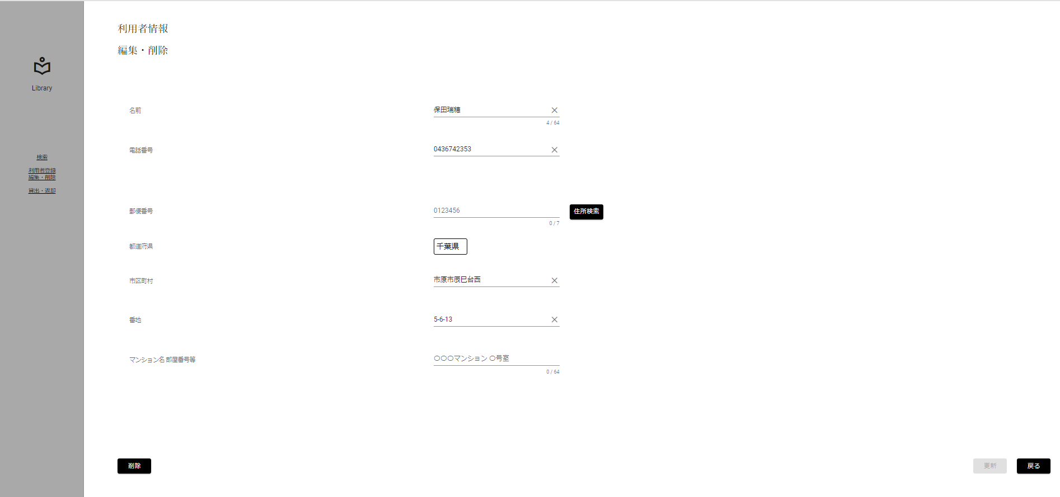
条件網羅
更新ボタン活性化チェック(正常入力)[DBから取得した値]

 | ▼入力直前の編集・削除画面
 | ※DBから取得した値が表示されている状態
 | ※更新ボタンが非活性

No.2
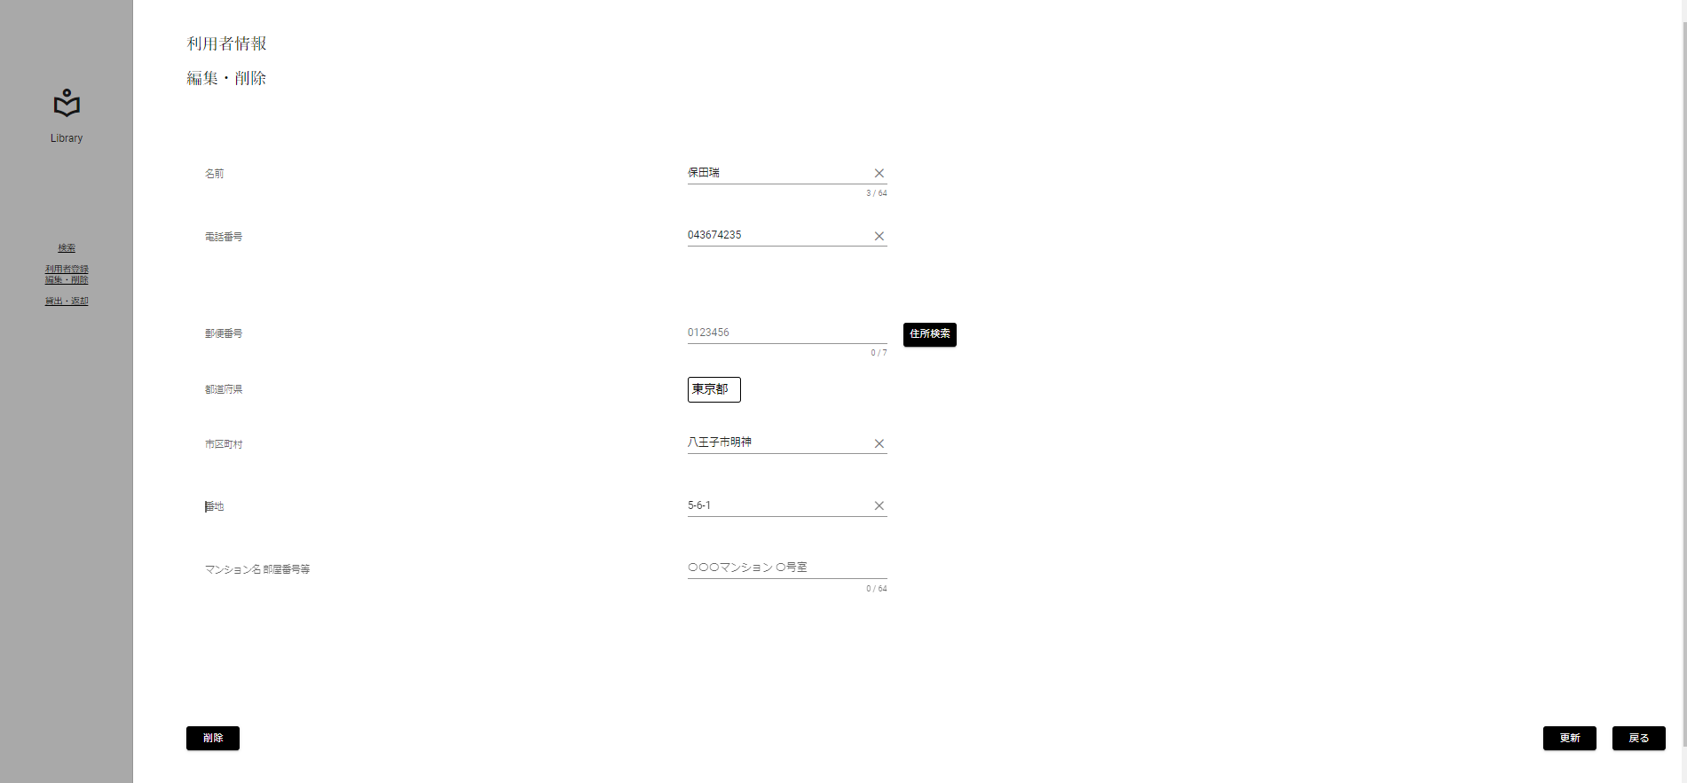
条件網羅
更新ボタン活性化チェック(正常入力)[DBから取得した値と異なる値]

 | ▼入力直前の編集・削除画面
 | ※DBから取得した値が表示されている状態

 | ▼入力後の編集・削除画面
 | ※DBから取得した値とは異なる正常値を入力
 | ※更新ボタンが活性化

No.3
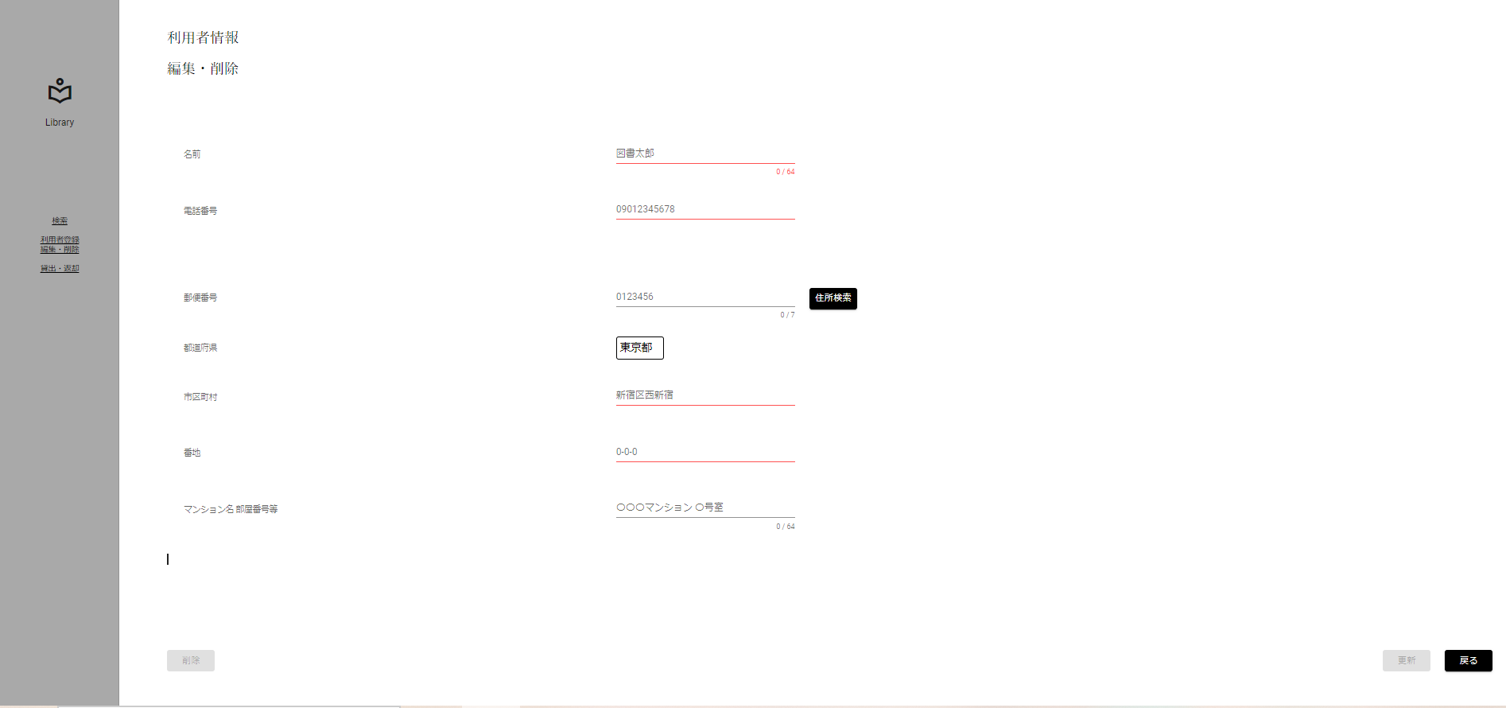
条件網羅
更新ボタン活性化チェック(未入力)

 | ▼入力直前の編集・削除画面
 | ※DBから取得した値が表示されている状態

 | ▼入力後の編集・削除画面
 | ※未入力にする
 | ※更新ボタンが非活性

No.4
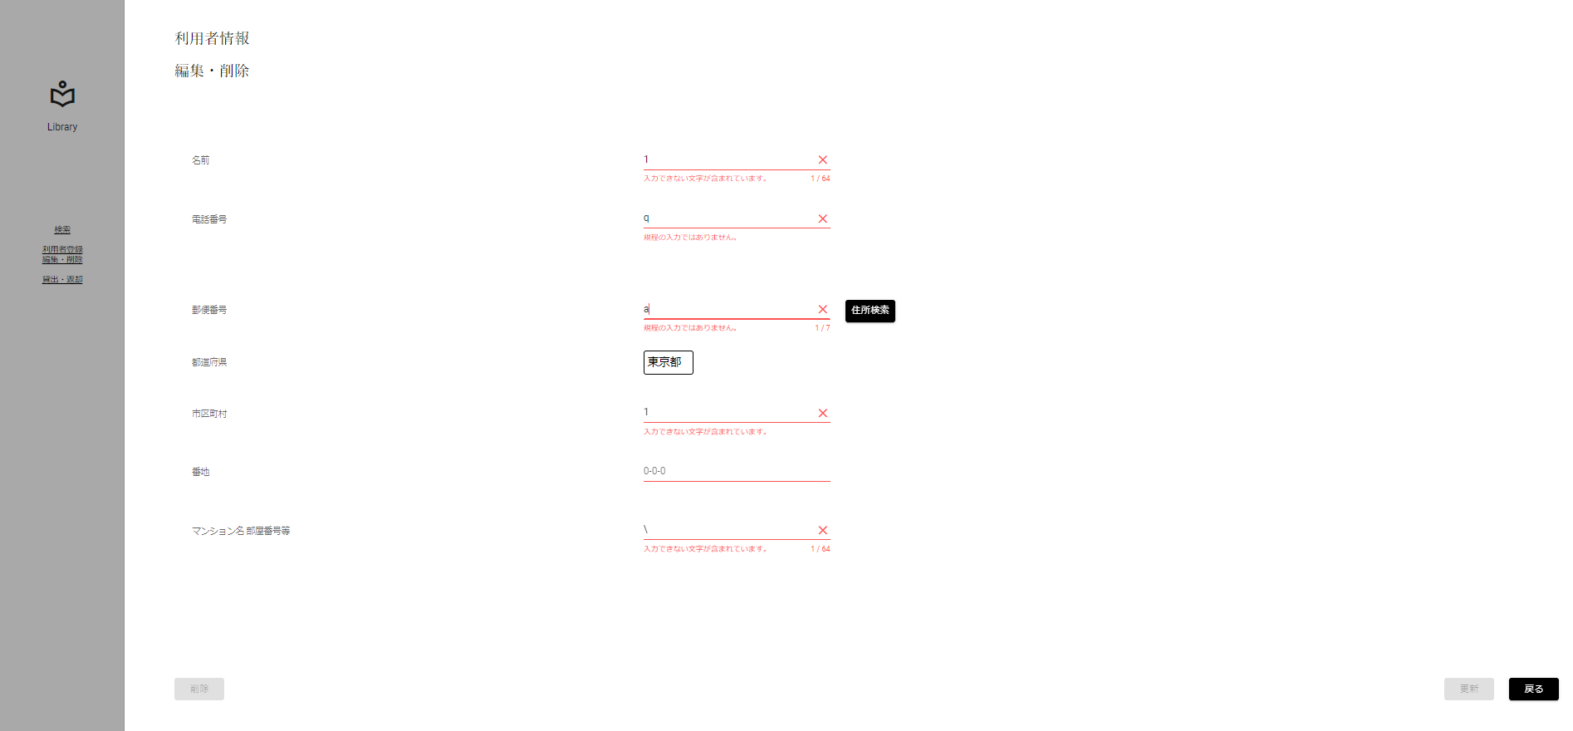
条件網羅
更新ボタン活性化チェック(未入力)

 | ▼入力直前の編集・削除画面
 | ※DBから取得した値が表示されている状態

 | ▼入力後の編集・削除画面
 | ※すべてエラー入力にする
 | ※更新ボタンが非活性

No.5
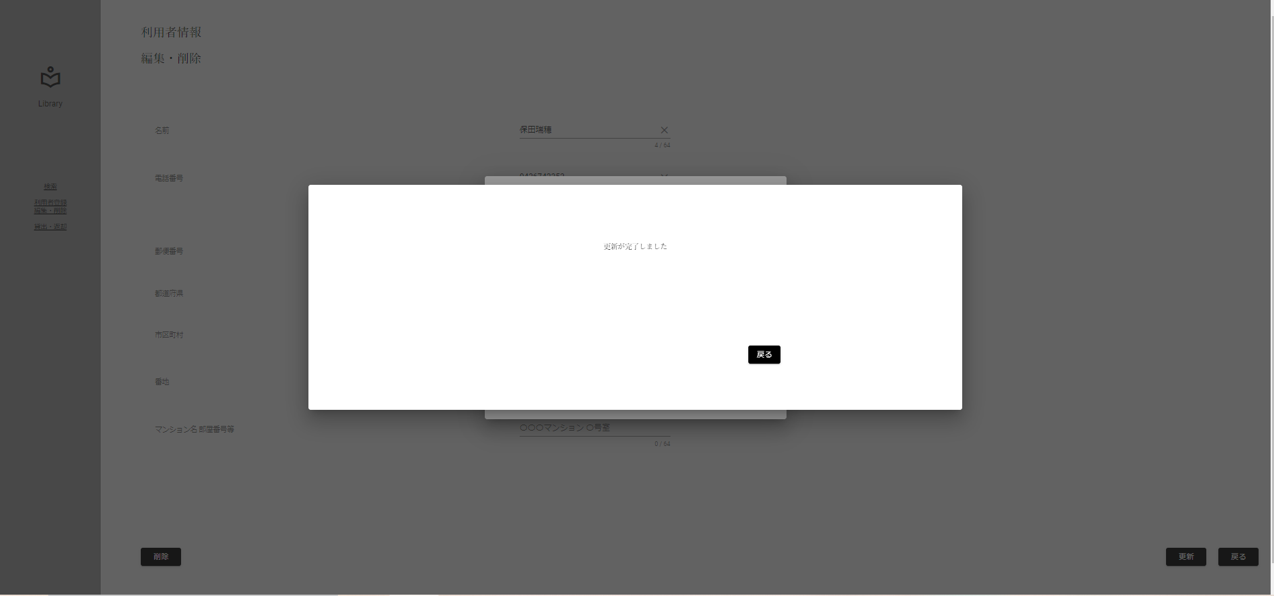
条件網羅
図書カード番号存在チェック(存在する)

 | ▼入力直前のDB
 | ※DBに値が存在する

 | ▼入力直前の編集・削除画面
 | ※DBから取得した値が表示されている状態

 | ▼入力後の編集・削除画面
 | ※DBから取得した値とは異なる正常値を入力
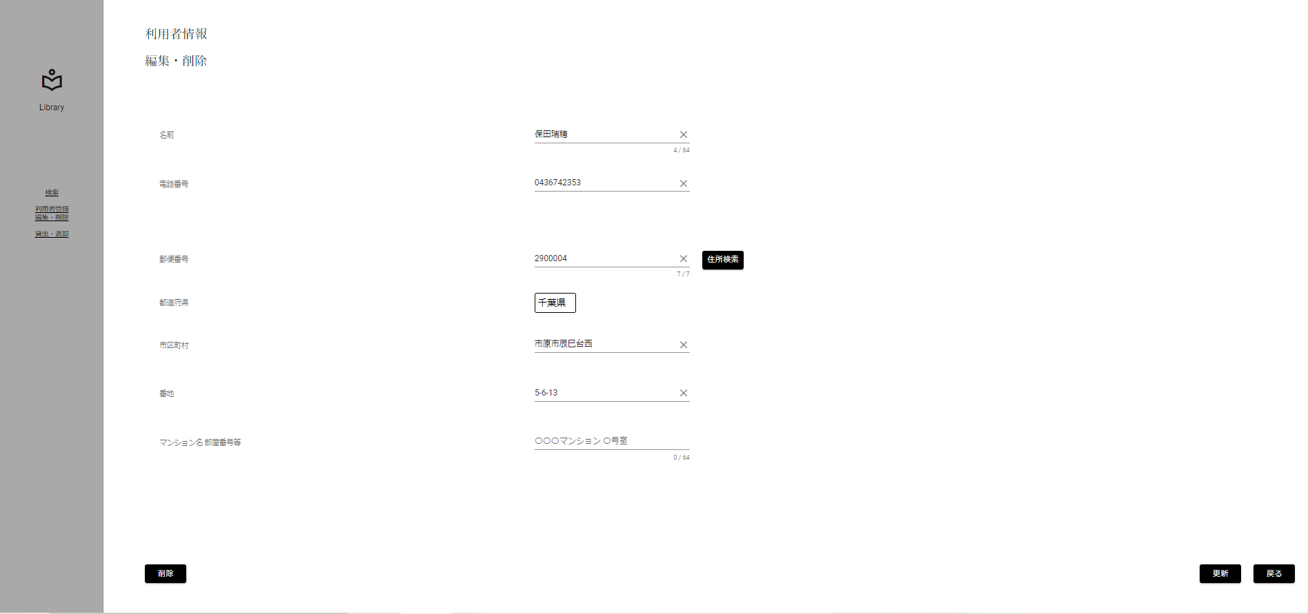

正常値入力後、
更新ボタン押下

 | ▼更新ボタン押下後のポップアップ
 | ※入力した値がポップアップで表示される
 | ※更新ボタン(ポップアップ)押下
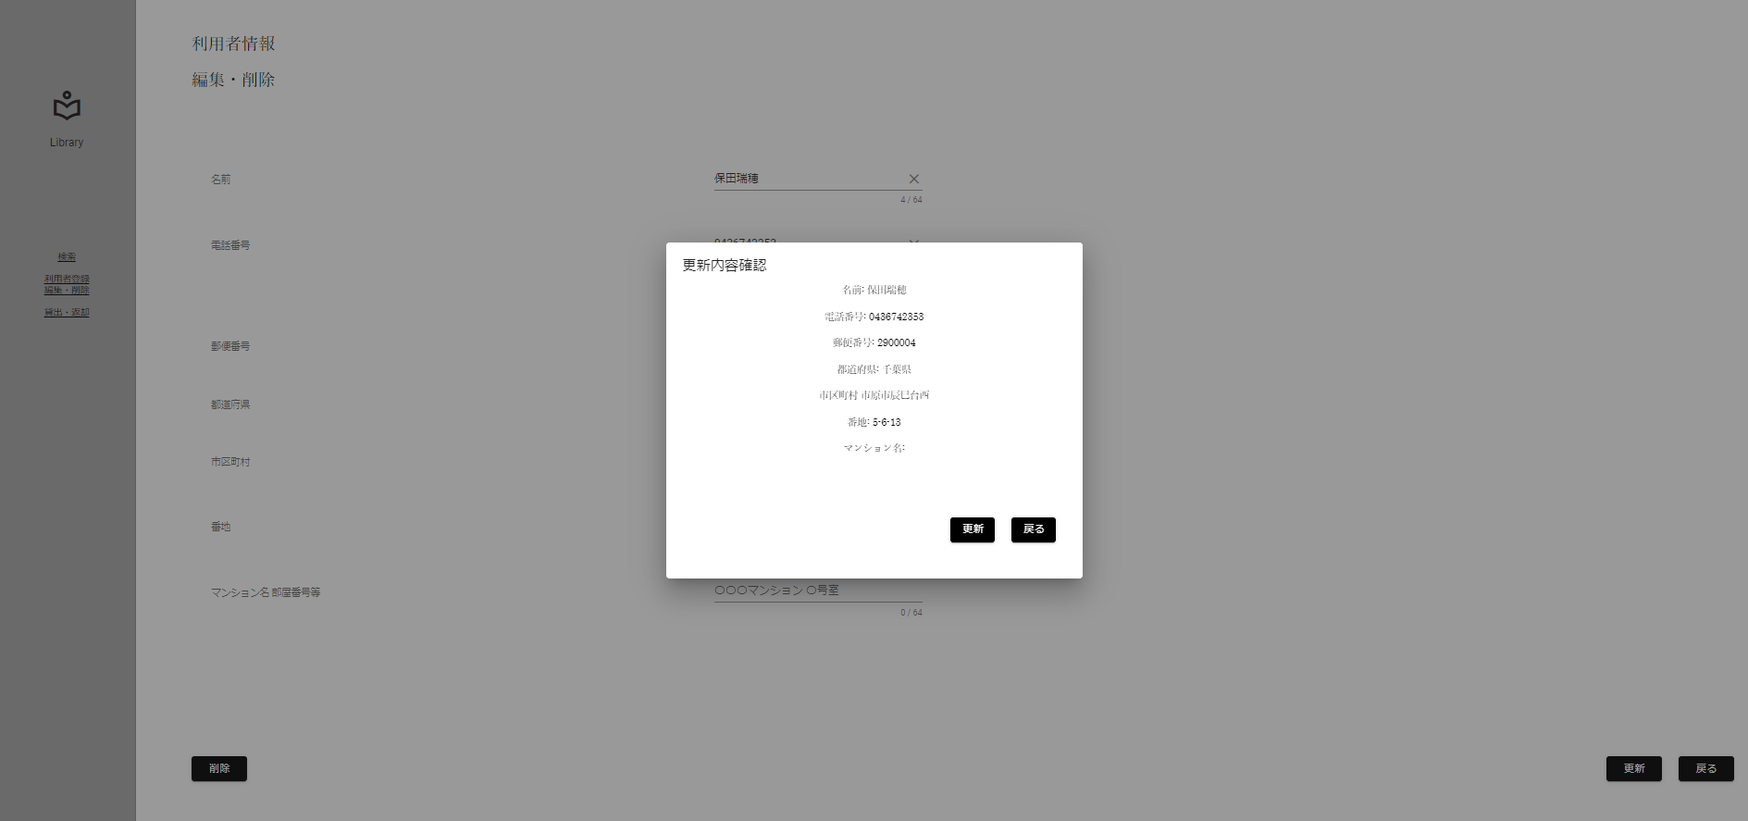

 | ▼更新ボタン(ポップアップ)押下後のポップアップ
 | ※[更新が完了しました]のポップアップが表示される

No.6
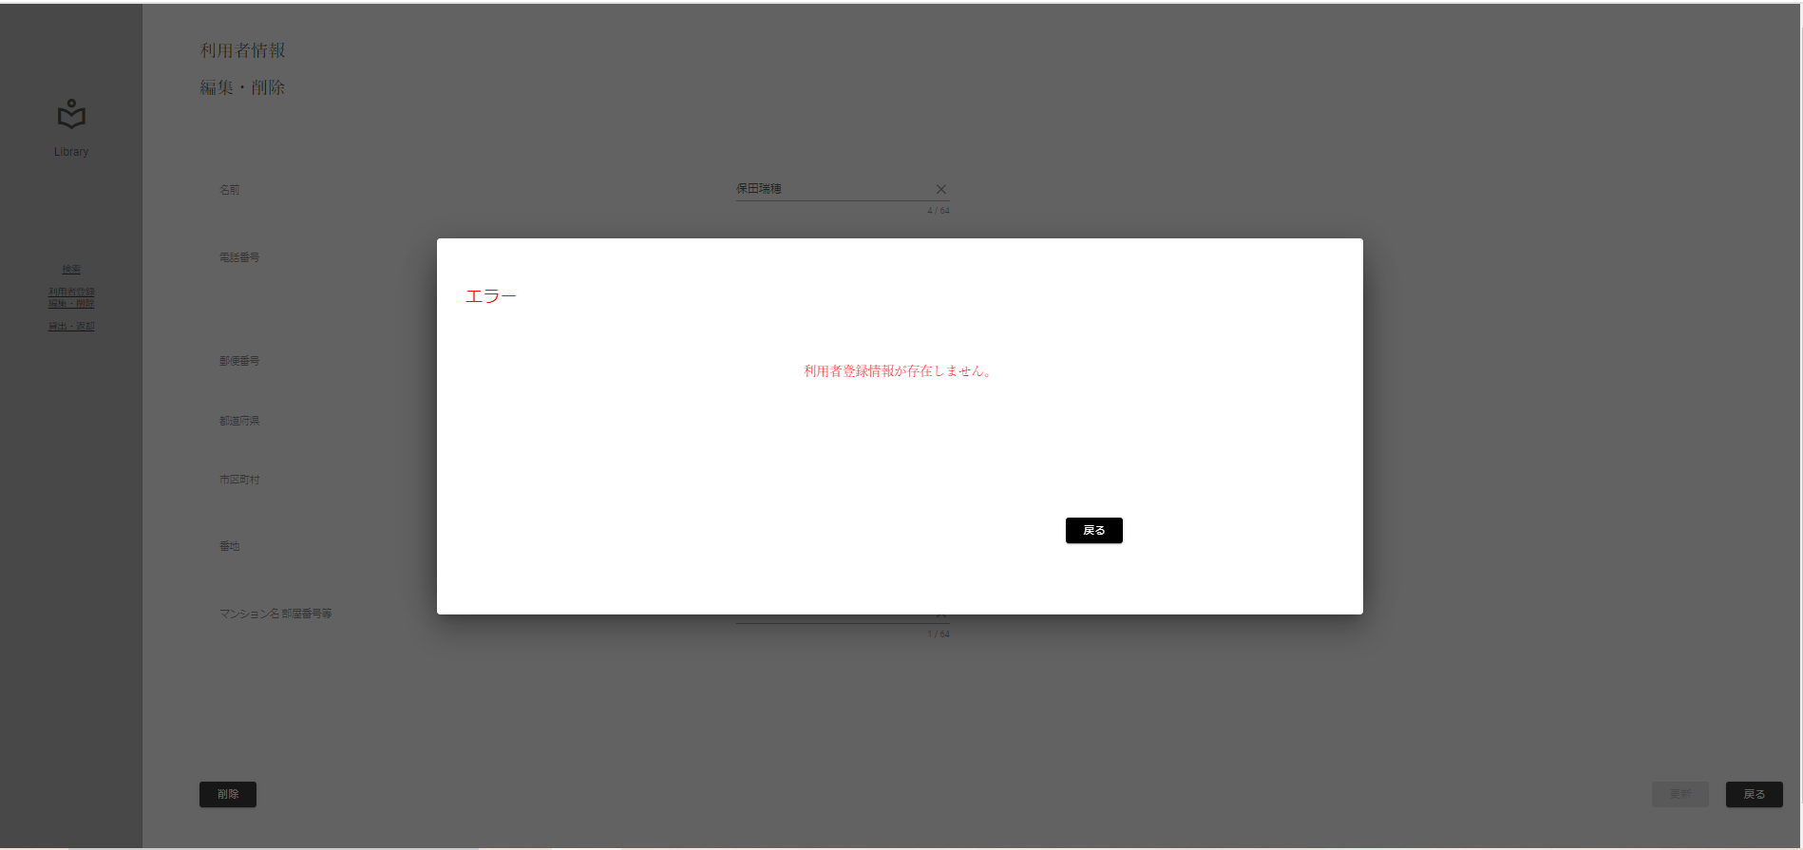
条件網羅
図書カード番号存在チェック(存在する)

 | ▼入力直前のDB
 | ※DBに値が存在する

 | ▼入力直前の編集・削除画面
 | ※DBから取得した値が表示されている状態

 | ▼入力後の編集・削除画面
 | ※DBから取得した値とは異なる正常値を入力

正常値入力後、
更新ボタン押下

 | ▼DBから図書カード番号：1111111111の情報を削除する

 | ▼更新ボタン押下後のポップアップ
 | ※入力した値がポップアップで表示される
 | ※更新ボタン(ポップアップ)押下

 | ▼更新ボタン(ポップアップ)押下後のポップアップ
 | ※[利用者登録情報が存在しません]のポップアップが表示される

No.7
条件網羅
ポップアップ出現チェック(更新ボタン)

 | ▼入力直前の編集・削除画面
 | ※DBから取得した値が表示されている状態

 | ▼入力後の編集・削除画面
 | ※DBから取得した値とは異なる正常値を入力
 | ※更新ボタンが活性化したのち更新ボタン押下

正常値入力後、
更新ボタン押下

 | ▼更新ボタン押下後のポップアップ
 | ※入力した値がポップアップで表示される

No.8
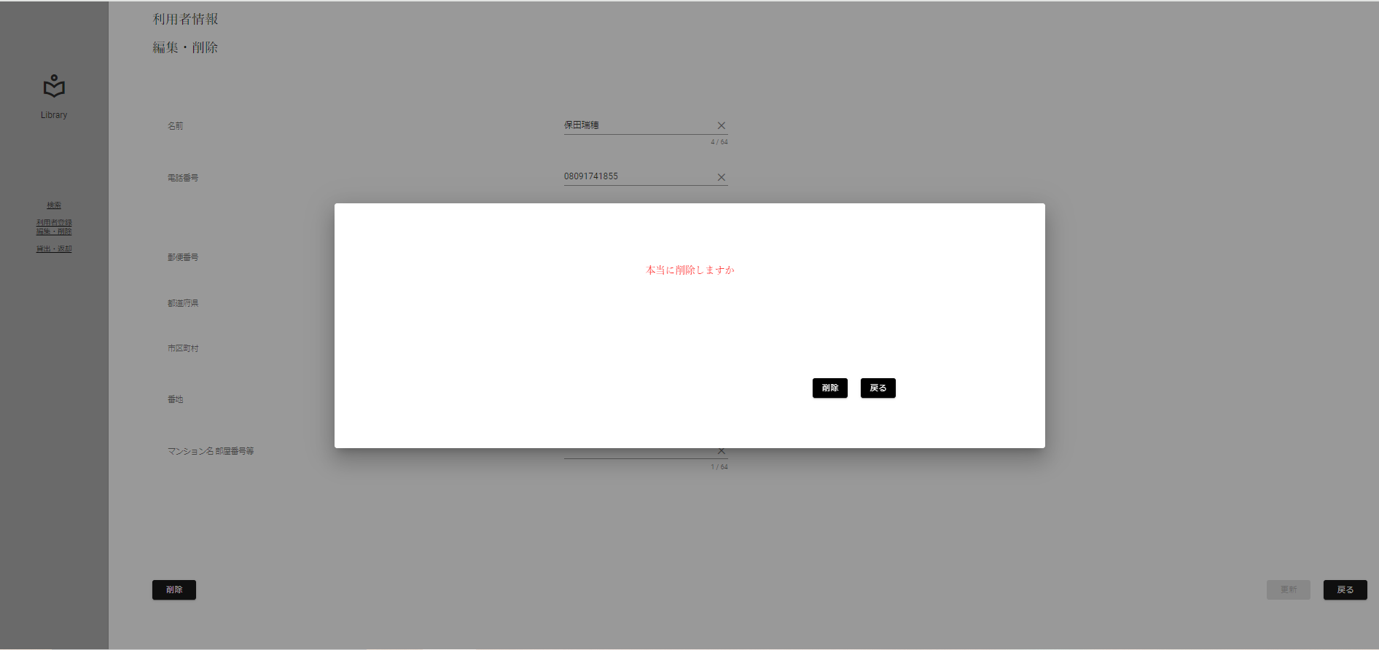
条件網羅
ポップアップ出現チェック(削除ボタン)

 | ▼入力直前の編集・削除画面
 | ※DBから取得した値が表示されている状態

 | ▼入力後の編集・削除画面
 | ※DBから取得した値とは異なる正常値を入力
 | ※更新ボタンが活性化したのち更新ボタン押下

削除ボタン押下

 | ▼削除ボタン押下後のポップアップ
 | ※[本当に削除しますか？]のポップアップが出現

No.10
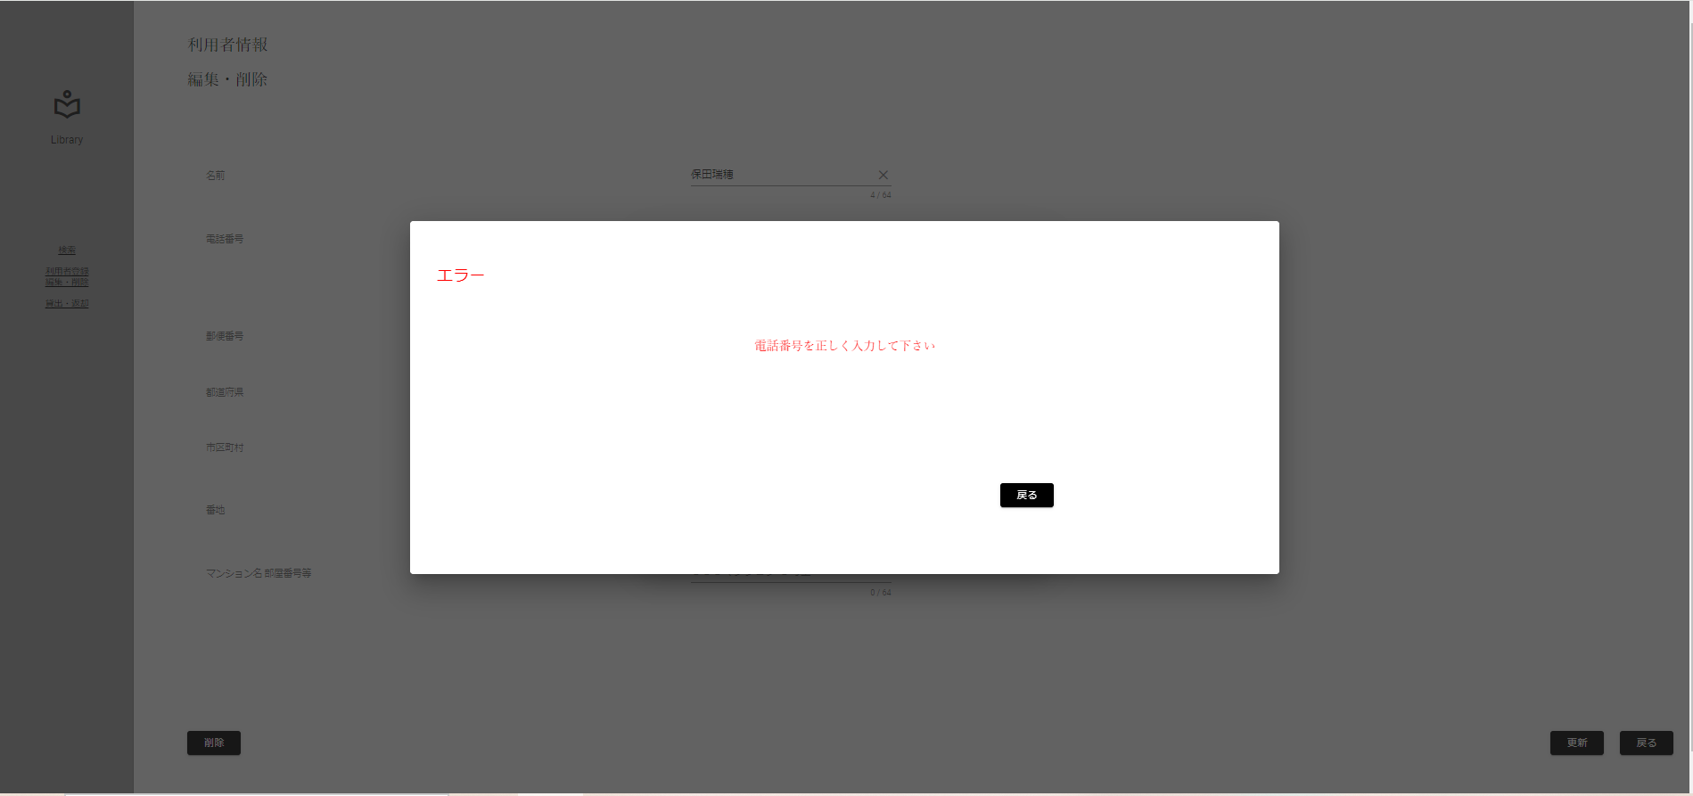
条件網羅
ポップアップ出現チェック(更新ボタン)

 | ▼入力直前の編集・削除画面
 | ※DBから取得した値が表示されている状態

 | ▼入力後の編集・削除画面
 | ※電話番号以外にはDBから取得した値とは異なる正常値と電話番号には0を入力
 | ※更新ボタンが活性化したのち更新ボタン押下
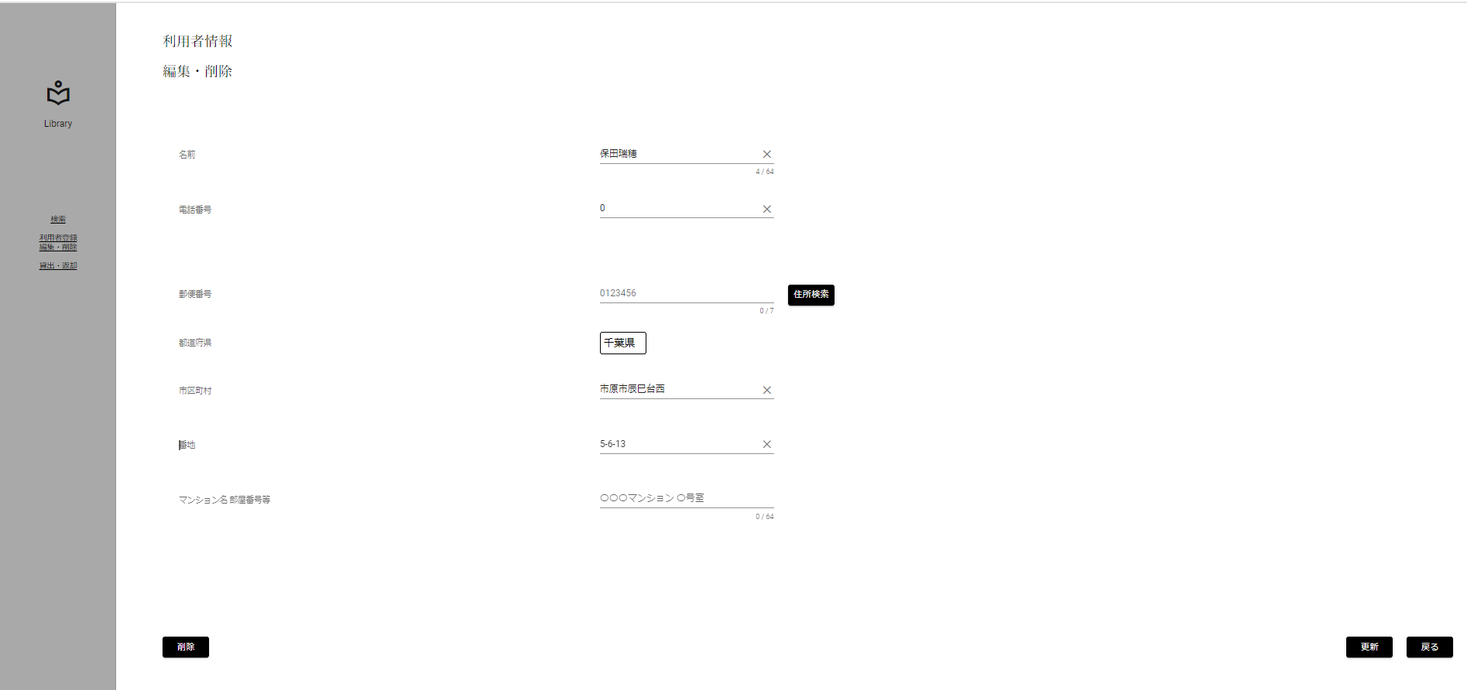

電話番号以外正常値入力後、
電話番号に0を入力 更新ボタン押下

 | ▼更新ボタン押下後のポップアップ
 | ※入力した値がポップアップで表示される
 | ※更新ボタン(ポップアップ)押下
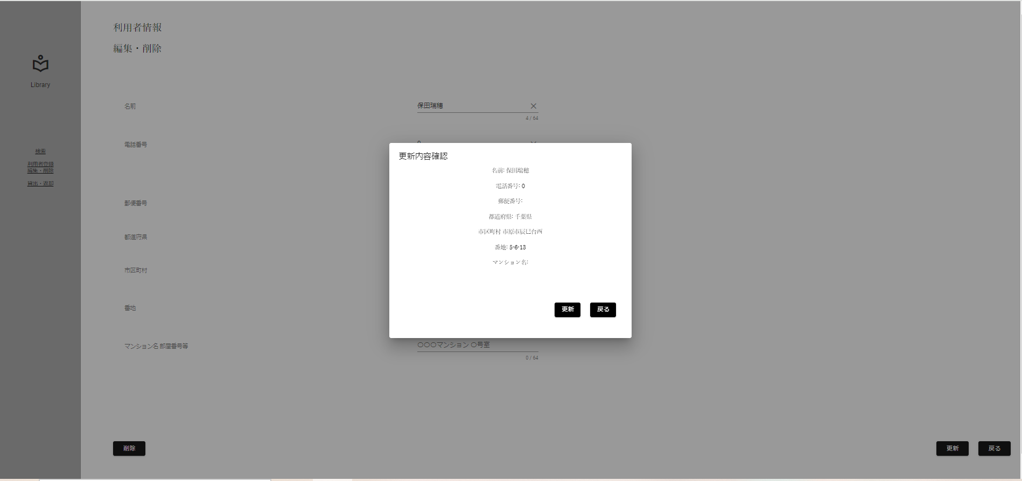

 | ▼更新ボタン(ポップアップ)押下後のポップアップ
 | ※[電話番号を正しく入力してください]のポップアップが表示

No.11
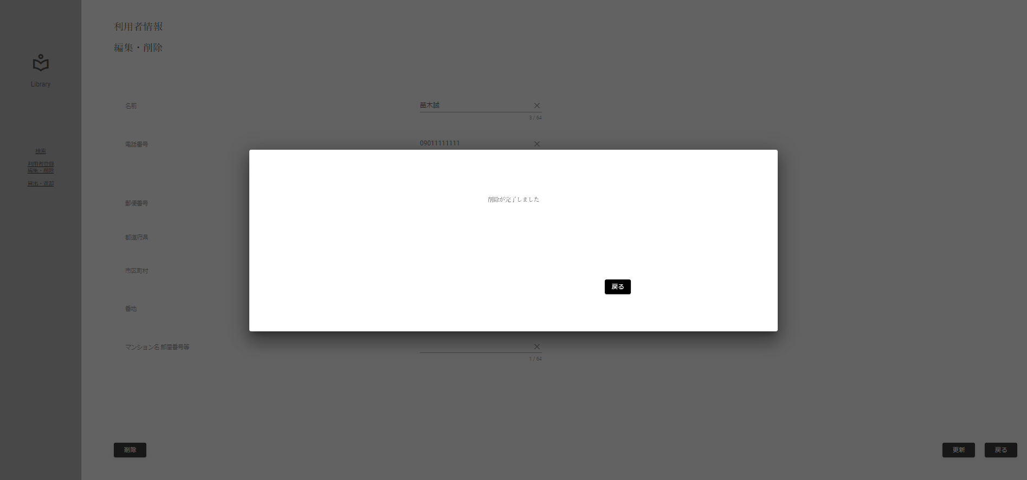
条件網羅
ポップアップ出現チェック(削除ボタン[ポップアップ])

 | ▼入力直前の編集・削除画面
 | ※DBから取得した値が表示されている状態

 | ▼入力後の編集・削除画面
 | ※DBから取得した値とは異なる正常値を入力
 | ※更新ボタンが活性化したのち更新ボタン押下

削除ボタン押下

 | ▼削除ボタン押下後のポップアップ
 | ※[本当に削除しますか？]のポップアップが出現

 | ▼削除ボタン(ポップアップ)押下後のポップアップ
 | ※[削除が完了しました]のポップアップが出現

No.12
条件網羅
ポップアップ出現チェック(戻るボタン[ポップアップ])

 | ▼入力直前の編集・削除画面
 | ※DBから取得した値が表示されている状態

 | ▼入力後の編集・削除画面
 | ※DBから取得した値とは異なる正常値を入力
 | ※更新ボタンが活性化したのち更新ボタン押下、または削除ボタン押下

入力後更新ボタン押下

入力後削除ボタン押下

 | ▼削除ボタン押下後のポップアップ
 | ※[本当に削除しますか？]または[更新内容確認]のポップアップが出現
 | ※戻るボタン(ポップアップ)押下

 | ▼削除ボタン(ポップアップ)押下後のポップアップ
 | ※入力フォームに値を保持しながらポップアップを閉じる

No.13

条件網羅
画面遷移先チェック(戻るボタン[完了ポップアップ])

 | ▼入力直前の編集・削除画面
 | ※DBから取得した値が表示されている状態

 | ▼入力後の編集・削除画面
 | ※DBから取得した値とは異なる正常値を入力

正常値入力後、
更新ボタン押下

 | ▼更新ボタン押下後のポップアップ
 | ※入力した値がポップアップで表示される
 | ※更新ボタン(ポップアップ)押下

 | ▼更新ボタン(ポップアップ)押下後のポップアップ
 | ※[更新が完了しました]のポップアップが表示される
 | ※戻るボタン(完了ポップアップ)押下

 | ▼利用者情報ターミナル画面に遷移

No.14

分岐網羅チェック
画面遷移先チェック[ロゴボタン]

 | ▼操作直前の編集・削除画面

ロゴボタンを押下
 | ▼ロゴボタン押下

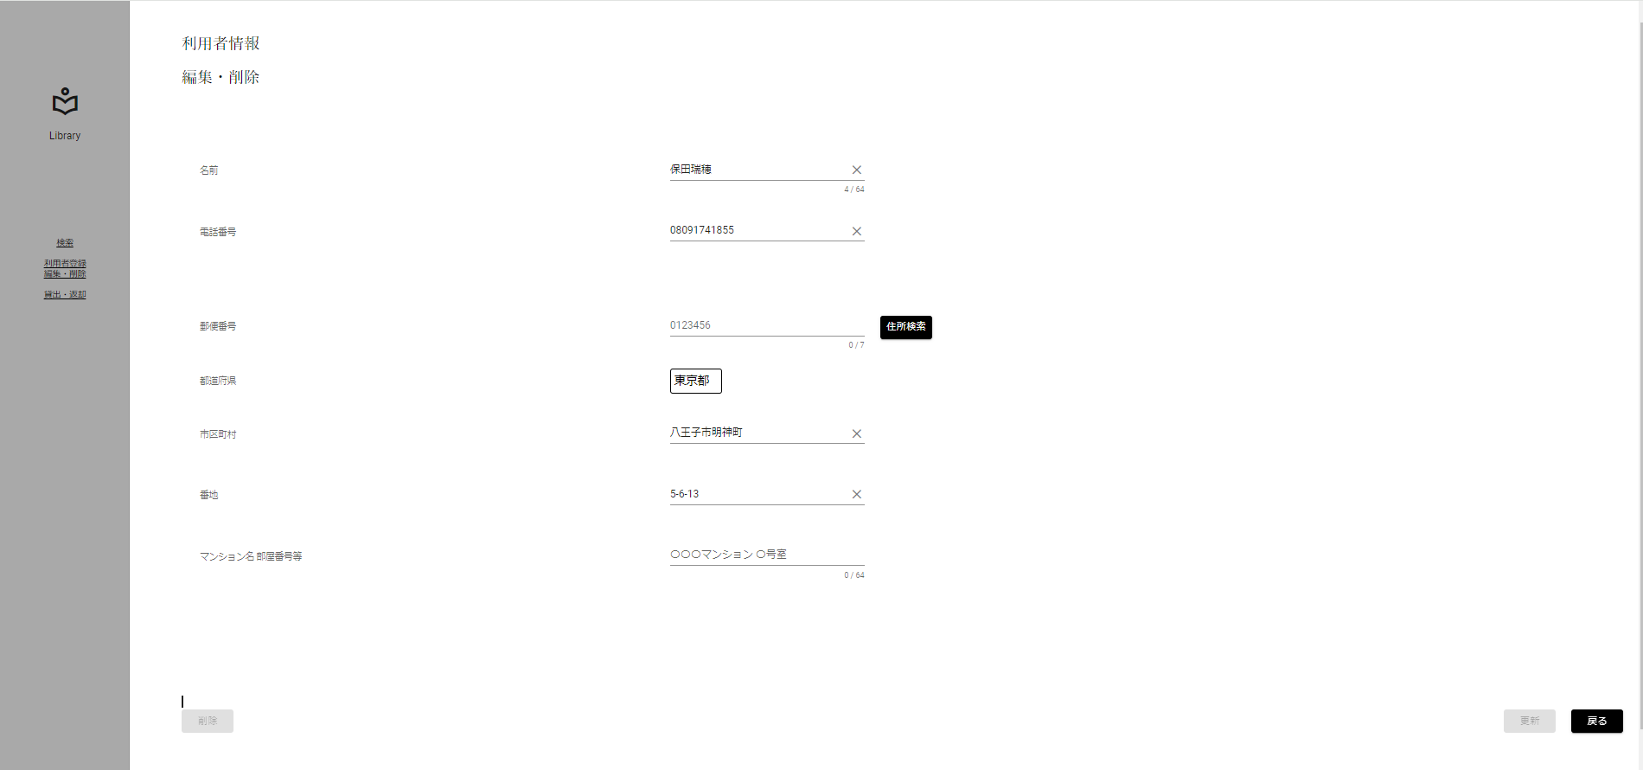

 | ▼戻るボタン押下後
 | ※全画面ターミナル画面に遷移していること

No.15

分岐網羅チェック
画面遷移先チェック[検索ボタン]

 | ▼操作直前の編集・削除画面

 | ▼検索ボタン押下

検索ボタンを押下

 | ▼検索ボタン押下後
 | ※検索画面に遷移していること

No.16
分岐網羅チェック
画面遷移先チェック[利用者 登録・編集ボタン]

 | ▼操作直前の編集・削除画面

 | ▼戻るボタン押下

利用者 編集・削除ボタンを押下

 | ▼利用者情報ボタン押下後
 | ※利用者情報ターミナル画面に遷移していること

No.17

分岐網羅チェック
画面遷移先チェック[貸出・返却ボタン]

 | ▼操作直前の編集・削除画面

 | ▼戻るボタン押下

貸出・返却ボタンを押下

 | ▼貸出返却ボタン押下後
 | ※貸出返却画面に遷移していること

No.18
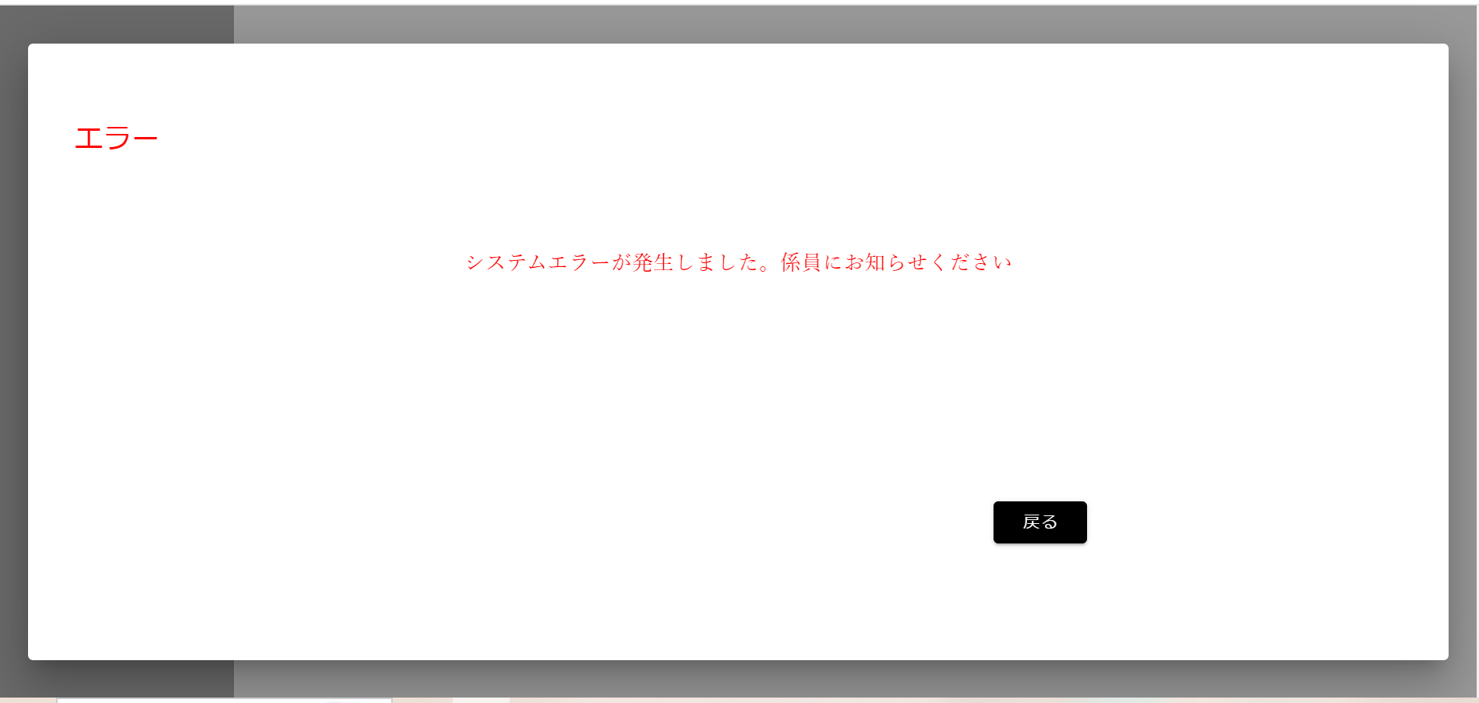
分岐網羅チェック
画面遷移先チェック[貸出・返却ボタン]

 | ▼操作直前のAPIの処理
 | ※初期画面表示時にエクセプションを発生させる
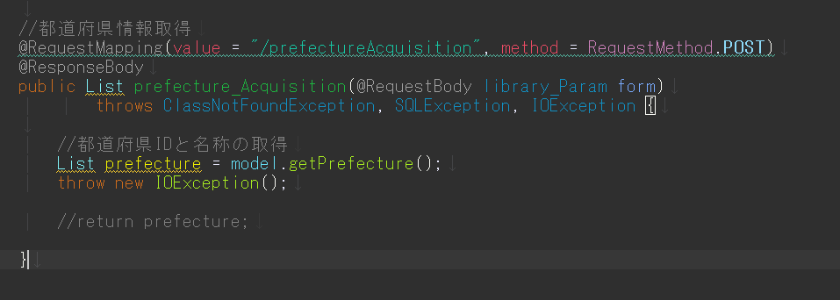

意図的にエラーを出力するエクセプションの挿入

 | ▼操作直前の編集・削除画面

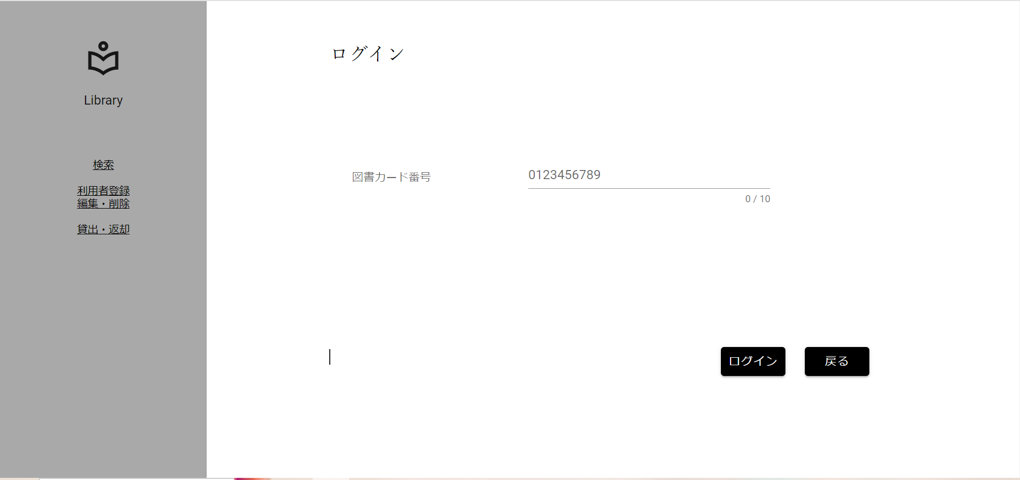

 | ▼文字入力後ボタン押下
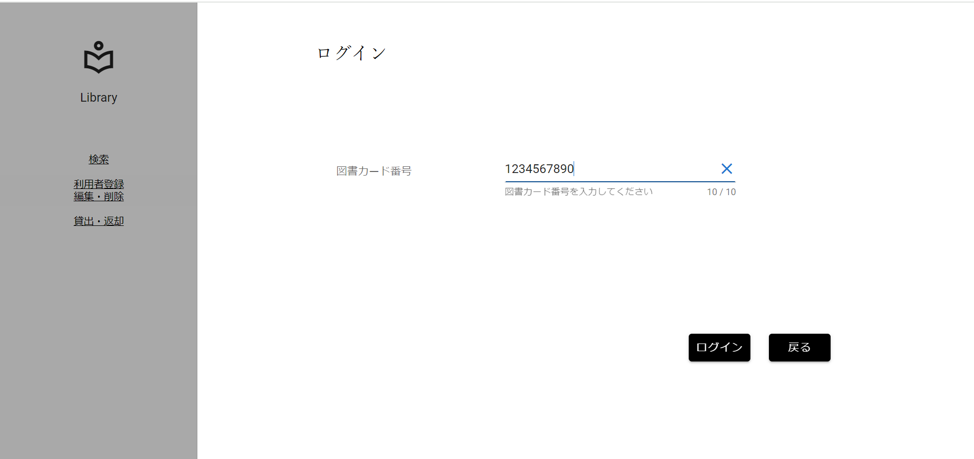

①

図書カード番号を入力し、ログインボタンを押下

②

 | ▼編集・削除ボタン押下後
 | ※エラーポップアップが出ていること

No.19
分岐網羅チェック
画面遷移先チェック[貸出・返却ボタン]

 | ▼操作直前のAPIの処理

意図的にエラーを出力するエクセプションの挿入

 | ▼操作直前の編集・削除画面

 | ▼文字入力後ボタン押下

①

図書カード番号を入力し、ログインボタンを押下

②

 | ▼編集・削除ボタン押下後
 | ※エラーポップアップが出ていること

No.20
分岐網羅チェック
画面遷移先チェック[貸出・返却ボタン]

 | ▼操作直前のAPIの処理

意図的にエラーを出力するエクセプションの挿入

 | ▼操作直前の編集・削除画面

 | ▼文字入力後ボタン押下

①

図書カード番号を入力し、ログインボタンを押下

②

 | ▼編集・削除ボタン押下後
 | ※エラーポップアップが出ていること

No.21
分岐網羅チェック
画面遷移先チェック[貸出・返却ボタン]

 | ▼操作直前のAPIの処理

意図的にエラーを出力するエクセプションの挿入

 | ▼操作直前の編集・削除画面

 | ▼文字入力後ボタン押下

①

図書カード番号を入力し、ログインボタンを押下

②

 | ▼編集・削除ボタン押下後
 | ※エラーポップアップが出ていること

